UI
Bug ID | Bug Title | Environment | Preconditions | Steps to Reproduce | Test Data | Expected Result | Actual Result | Severity | Priority | Status | Evidence
BUG_SIGNUP_001 | Customer vẫn Đăng Ký được tài khoản với email sai định dạng. | Environment: Local Development Browser: Google Chrome Role: Customer | 1. User đang ở trang Sign Up. 2. Email dùng để đăng ký sai định dạng. | 1. Nhập Email không hợp lệ. 2. Nhập Name là khoảng trắng. 3. Nhập Password hợp lệ. 4. Nhập/Chọn Birthday hợp lệ. 5. Chọn Gender. 6.Nhấn nút Sign Up. | Email: test.signup01@gmail,com Name: Test User Password: Test@1234 Birthday: 13/12/2004. Gender: Nữ | • Đăng ký thất bại. • Hiển thị thông báo " Email không đúng định dạng, vui lòng nhập đúng". • User vẫn ở trang Sign Up. | Đăng ký tài khoản thành công, hệ thống tự động đăng nhập và chuyển đến Trang chủ. | Medium | High | Open | 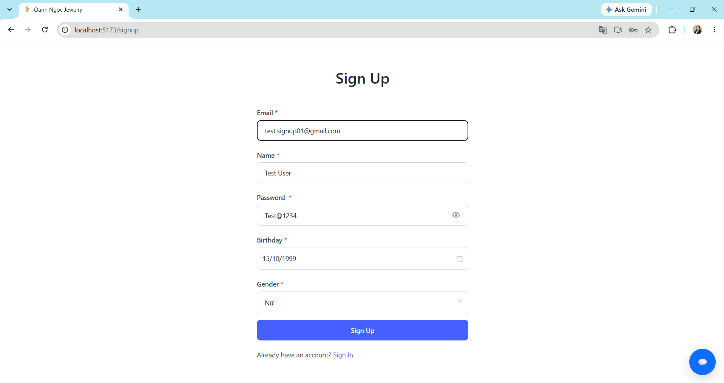 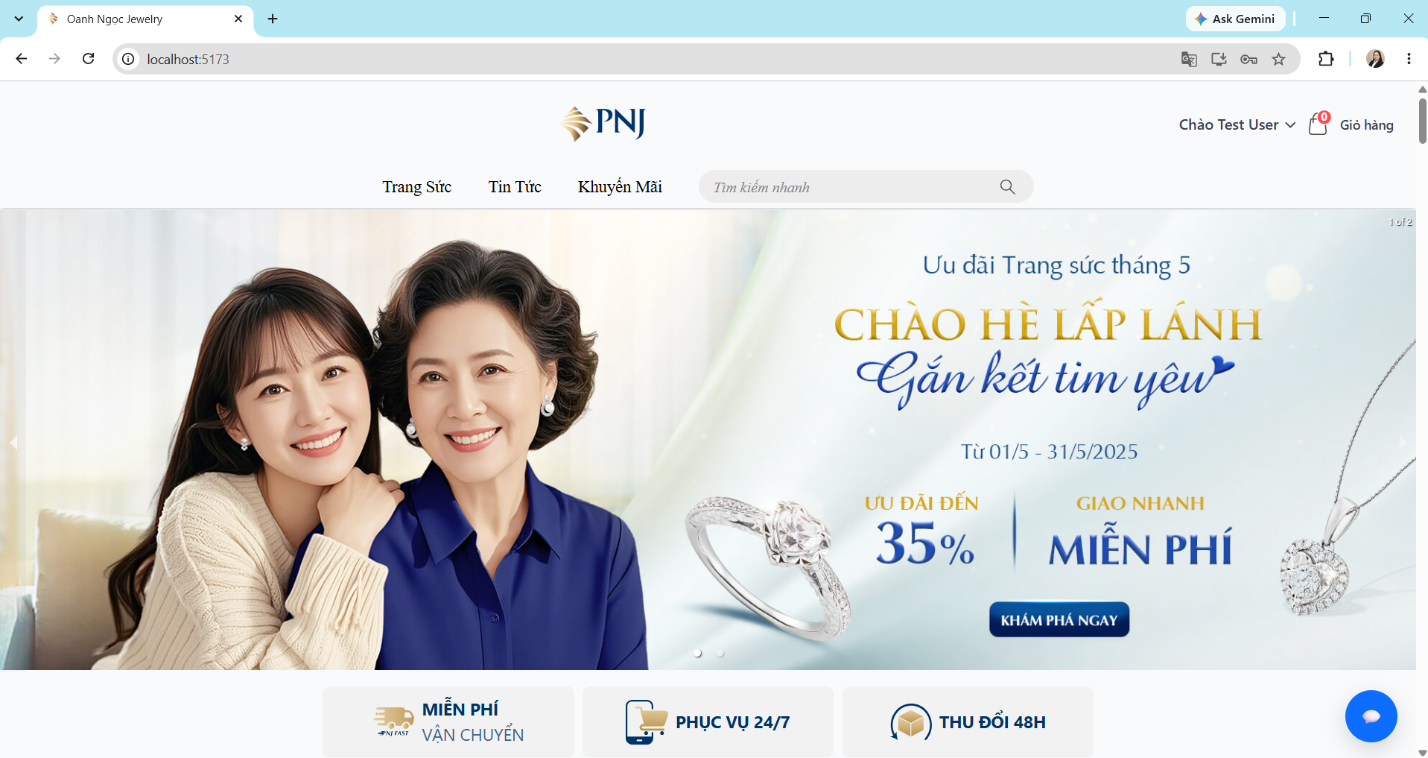
BUG_SIGNUP_002 | Customer vẫn Đăng Ký được tài khoản với tên là khoản trắng. | Environment: Local Development Browser: Google Chrome Role: Customer | User đang ở trang Sign Up. | 1. Nhập Email không hợp lệ. 2. Nhập Name là khoảng trắng. 3. Nhập Password hợp lệ. 4. Nhập/Chọn Birthday hợp lệ. 5. Chọn Gender. 6.Nhấn nút Sign Up. | Email: test.signup02@gmail.com Name: ___ Password: Test@1234 Birthday: 13/12/2004. Gender: Nữ | • Đăng ký thất bại. • Hiển thị thông báo " Tên không thể là ký tự khoảng trống". • User vẫn ở trang Sign Up. | Đăng ký tài khoản thành công, hệ thống tự động đăng nhập và chuyển đến Trang chủ. | Medium | Medium | Open | 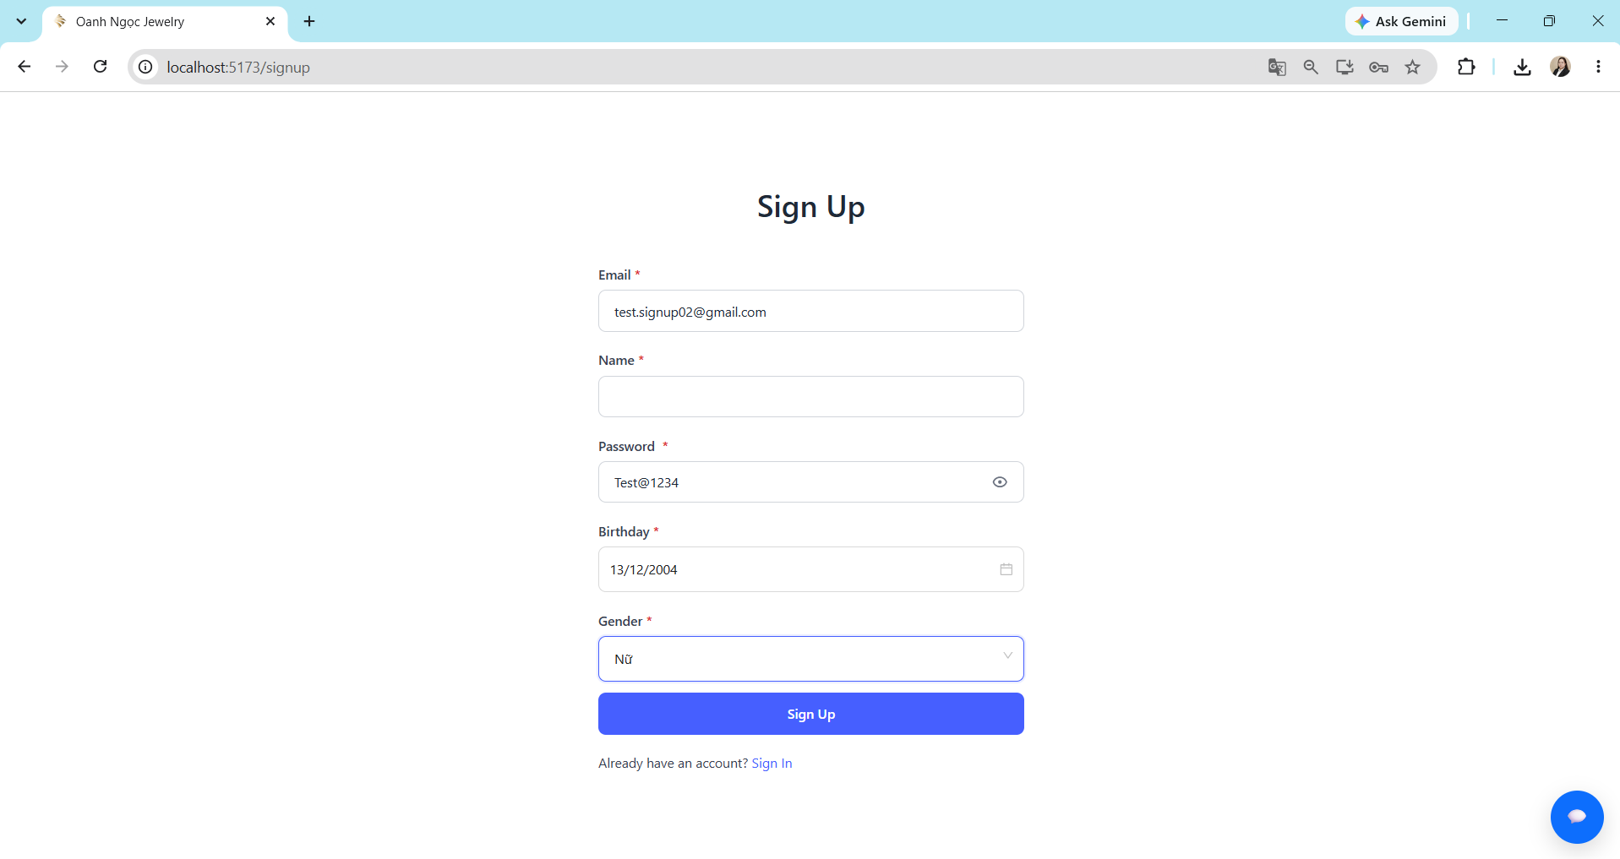 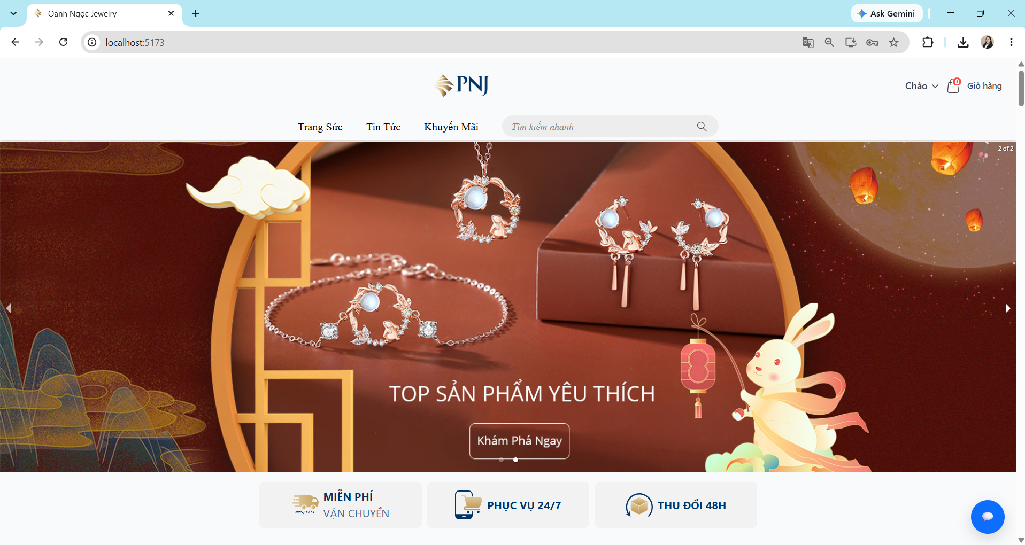
BUG_SIGNIN_001 | Staff vẫn truy cập được phần quản lý chỉ thuộc quyền Admin | Environment: Local Development Browser: Google Chrome Role: Staff | 1. Tài khoản Staff đã tồn tại trong hệ thống. 2. Staff đã đăng nhập thành công. 3. Staff không có quyền truy cập chức năng Admin User. | 1. Trên thanh địa chỉ trình duyệt, nhập URL: http://localhost:5173/admin/user 2. Nhấn Enter. 3. Quan sát kết quả hiển thị. | Role: Staff URL: http://localhost:5173/admin/user | • Không hiển thị thông tin. • Đếm ngược 3s đăng xuất và chuyển về trang chủ. | Staff vẫn truy cập được trang quản lý User bằng URL trực tiếp. | High | High | Open | 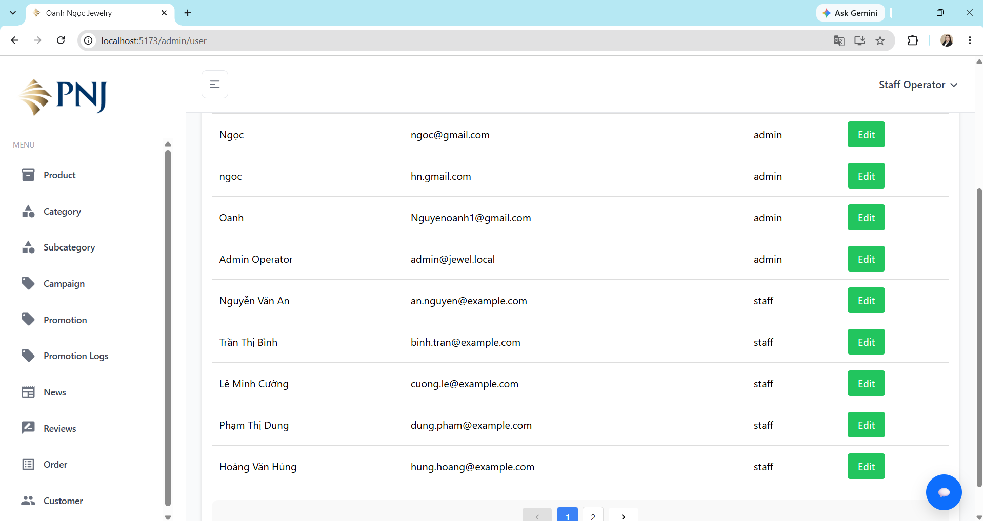
BUG_PRODUCT_001 | Customer vẫn truy cập được Product Detail bằng URL trực tiếp sau khi sản phẩm đã tắt bán. | Environment: Local Development Browser: Google Chrome Role: Customer | 1. Sản phẩm đang ở trạng thái Đang mở bán. 2. Sản phẩm đang hiển thị phía Customer. 3. Đã lưu URL Product Detail của sản phẩm. 4. Admin đã chuyển sản phẩm sang trạng thái Tắt bán. | 1. Truy cập phía Customer. 2. Nhập trực tiếp URL của sản phẩm đã tắt bán vào thanh địa chỉ. 3. Nhấn Enter. 4. Quan sát kết quả. | Product: Test_Product 002 Status: Tắt bán | • Hiển thị thông báo "Sản phẩm không tồn tại" và đếm ngược 3 giây. • Sau 3 giây, hệ thống tự động chuyển Customer về Trang chủ. • Không hiển thị thông tin chi tiết sản phẩm. • Customer không thể Mua ngay hoặc Thêm vào giỏ hàng. | • Customer vẫn truy cập được trực tiếp URL của sản phẩm đã tắt bán. • Trang Product Detail vẫn hiển thị thông tin sản phẩm. | Medium | Medium | Open | 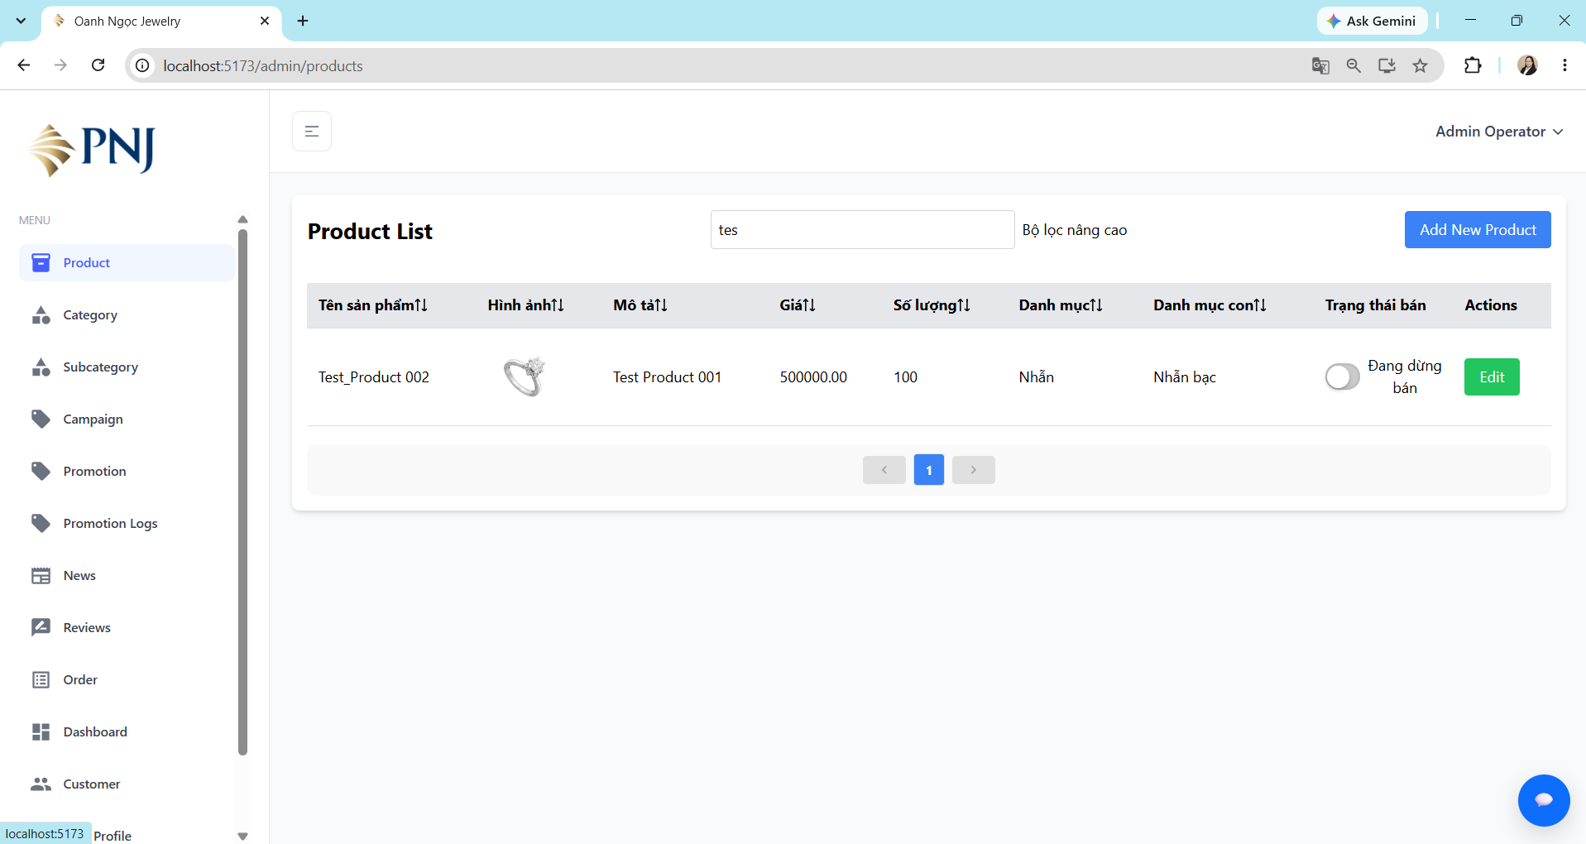 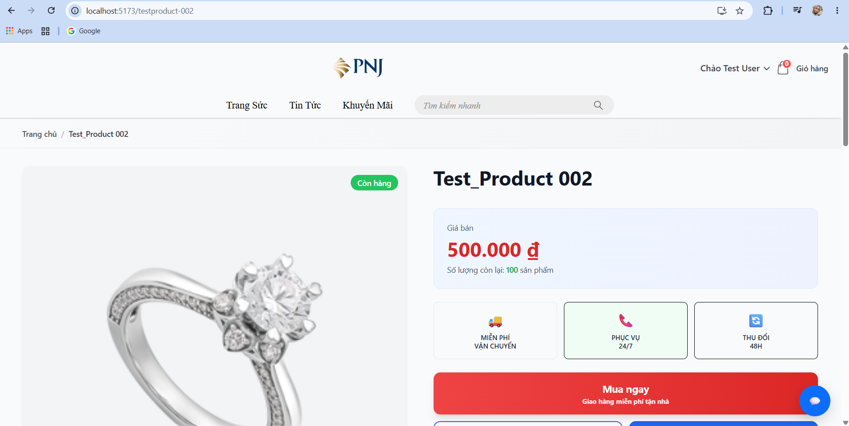
BUG_CATEGORY_001 | Tạo Category khi Name trống | Environment: Local Development Browser: Google Chrome Role: Staff / Admin | 1. User có role Admin hoặc Staff có quyền quản lý category. 2. User đã đăng nhập thành công. 3. User đang ở trang quản lý category. | 1. Nhấn nút "Add New Category". 2. Để trống Category Name. 3. Nhập Description. 4. Nhấn nút "Add Category". 5. Quan sát kết quả. | Category Name: [empty]. Description: TestCategory. | • Không tạo category. • Hiển thị thông báo Thiếu thông tin. • Hiển thị nội dung Vui lòng nhập Category Name. • User vẫn ở trang Add New Category. • Không có category mới được tạo. | • Hệ thống vẫn tạo category thành công khi Category Name để trống. • Không hiển thị thông báo validation cho Category Name. • Category mới vẫn xuất hiện trong danh sách category. | Medium | High | Open | 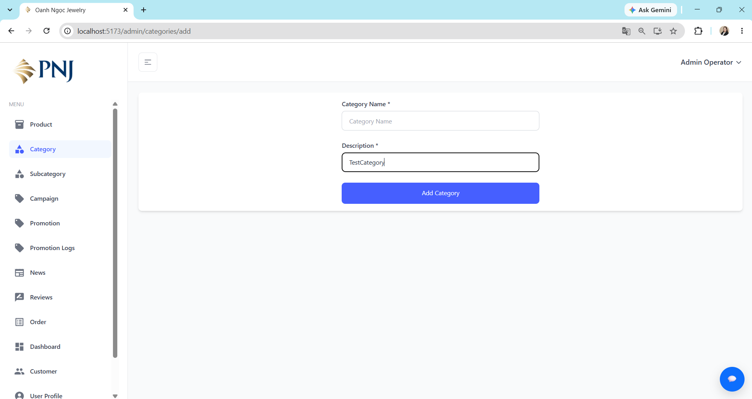 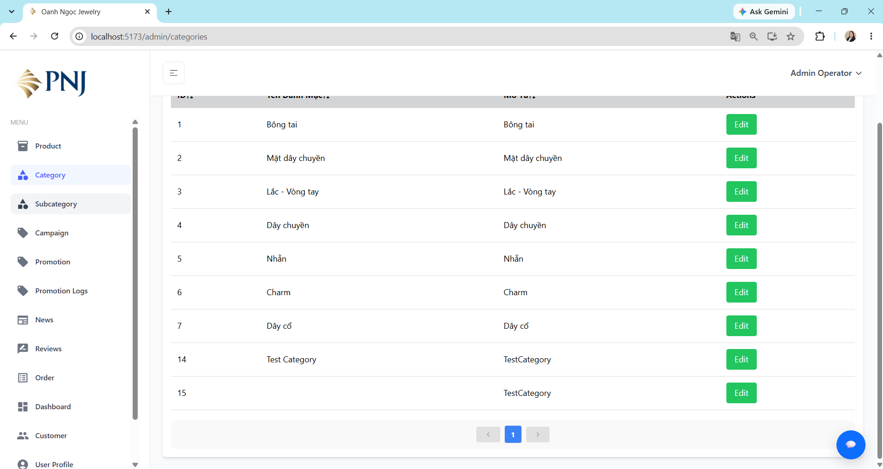 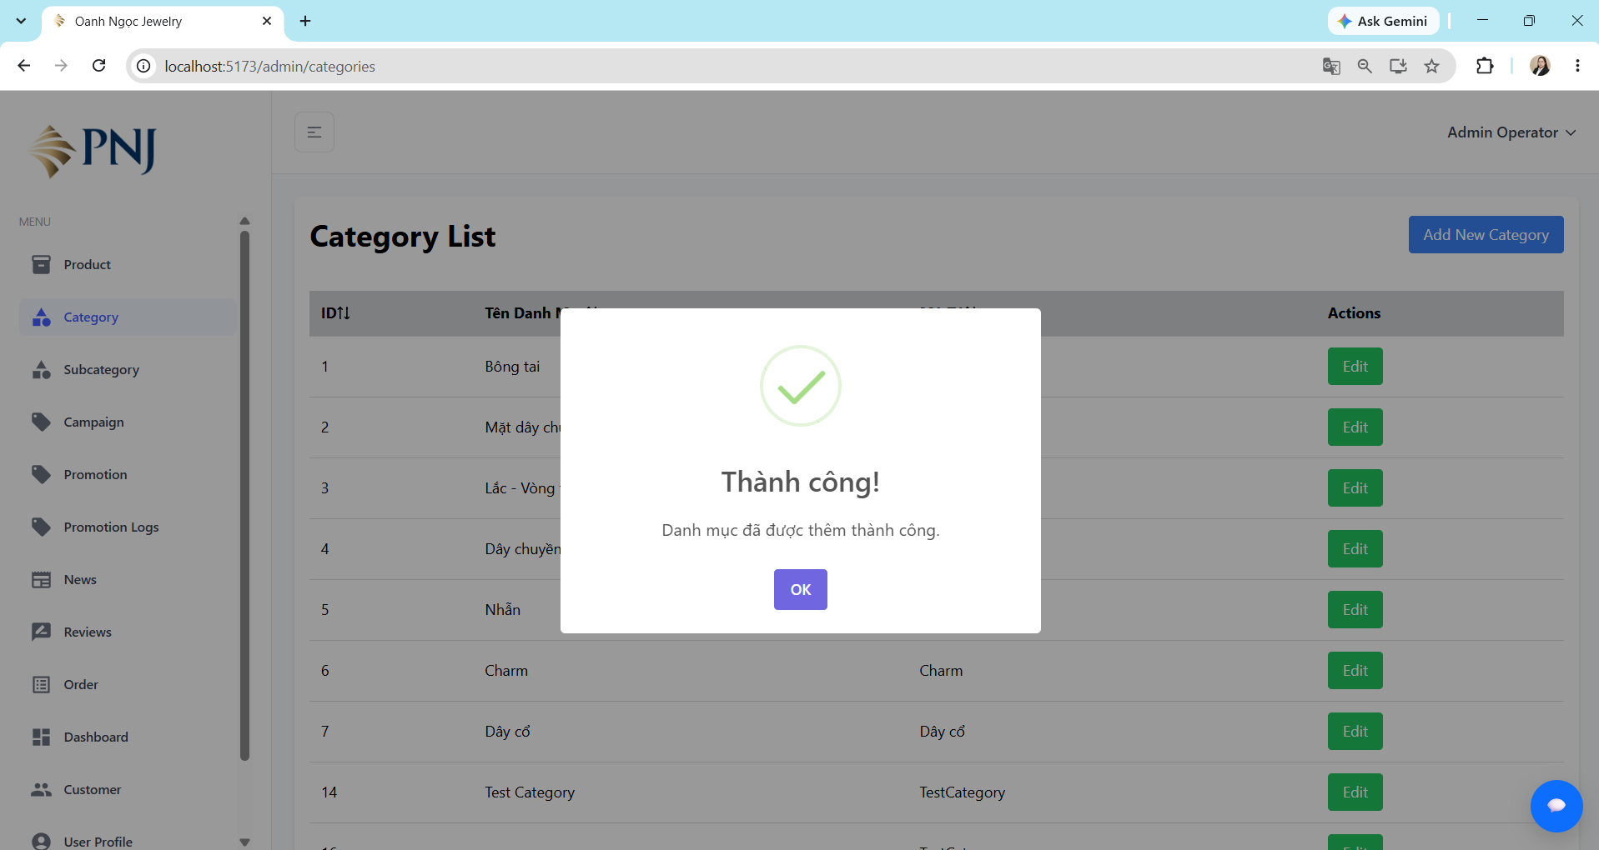
BUG_CATEGORY_002 | Tạo Category khi Description trống | Environment: Local Development Browser: Google Chrome Role: Staff / Admin | 1. User có role Admin hoặc Staff có quyền quản lý category. 2. User đã đăng nhập thành công. 3. User đang ở trang quản lý category. | 1. Nhấn nút "Add New Category". 2. Nhập Category Name. 3. Để trống Description. 4. Nhấn nút "Add Category". 5. Quan sát kết quả. | • Category Name:Test Category1. • Description: [empty]. | • Không tạo category. • Hiển thị thông báo Thiếu thông tin. • Hiển thị nội dung Vui lòng nhập Description. • User vẫn ở trang Add New Category. • Không có category mới được tạo. | • Hệ thống vẫn tạo category thành công khi Description để trống. • Không hiển thị thông báo validation cho Description. • Category mới vẫn xuất hiện trong danh sách category với Description để trống. | Medium | Medium | Open |  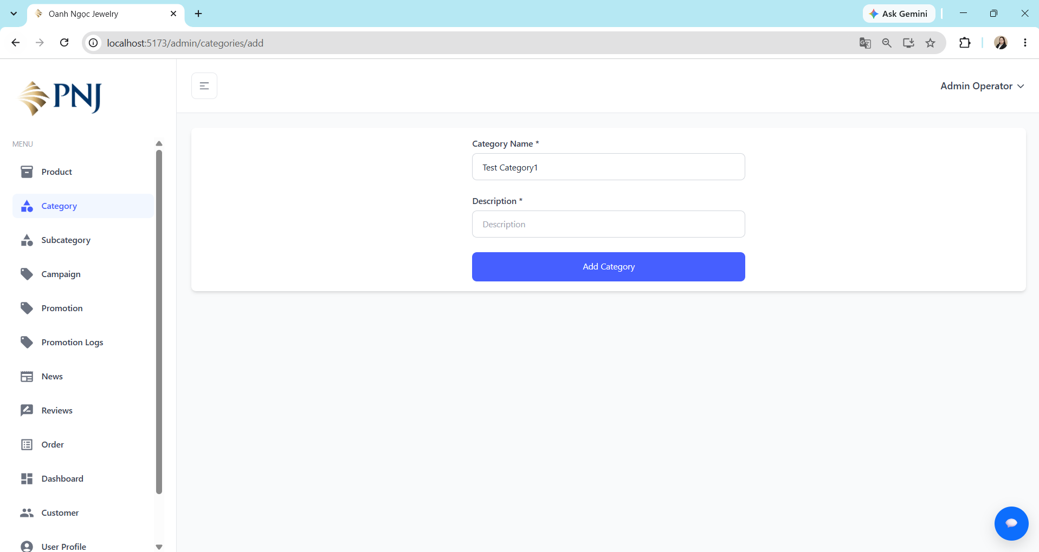 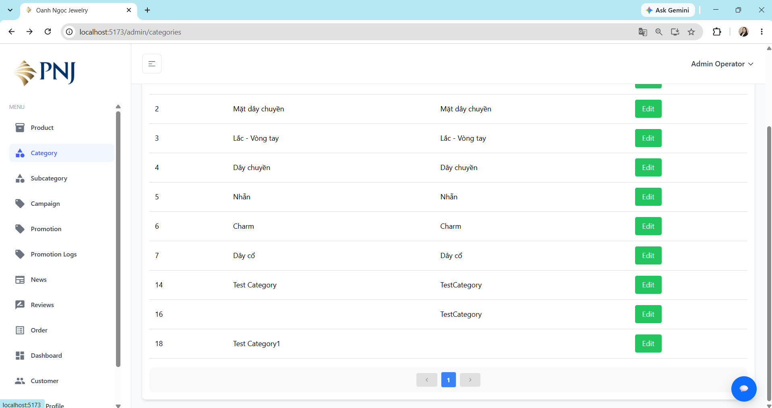

API
Bug ID | Bug Title | Environment | Preconditions | Steps to Reproduce | Test Data | Expected Result | Actual Result | Severity | Priority | Status | Evidence
BUG_API_PRODUCT_001 | API allows creating product with empty required Product Name | Local | Admin đã đăng nhập và có valid token | 1. Gửi POST /api/products 2. Để product_name trống 3. Các field required khác hợp lệ 4. Send | Case 1: product_name = [empty]. Case 2: description = [empty]. | API từ chối request và không tạo sản phẩm | API trả 201 Created và tạo sản phẩm với product_name="", slug="" | Medium | Medium | Open | 